LOGOLU LİSTE
FİRMA | LOGO | FİRMA YETKİLİSİ | 1. sütun | SEKTÖRLER | GENEL AÇIKLAMA | İRTİBAT TEL | 8. sütun | MAİL
SÜREN ENERJİ |  | VELİ ÇELİKER | VELİ ÇELİKER | ENERJİ | kesintisiz güç kaynağı, regületör güneş paneli ile ges üretimi, elektrikli araç jarz istasyonu, evcharger üretimleri yapılıyor | 0536 265 72 38 | www.surenenerji.com | veliceliker@gmail.com sureneneji@gmail.com
İKRAR PERDE VE DUVAR KAĞIDI |  | MURAT ÇELİKER | MURAT ÇELİKER | İNŞAAT | perde ve duvar kağıdı yapıyor | 0544 210 02 81 | www.ikrarperde.com.tr | ikrardekor@hotmail.com
AKİ ENDÜSTRİ VE AKİ KOMPRESÖR |  | ALİ AKİ | ALİ AKİ | ENDÜSTRİYEL SANAYİ - ENERJİ | enerji,jeneratör,basınçlı hava yapılıyor | 0546 592 69 33 | www.akiendustri.com www.akikompresor.com | info@akiendustri.com info@akikompresor.com
GÖKDEMİR | 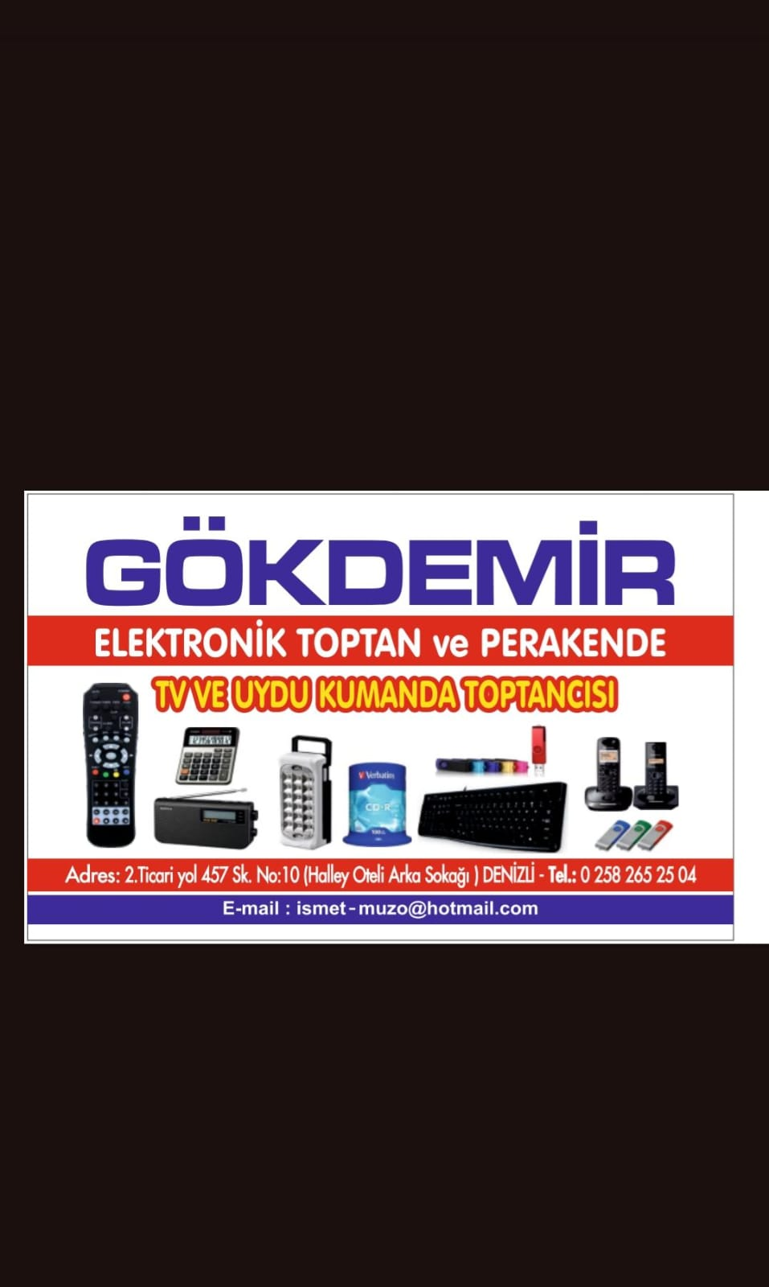 | KAYHAN GÖKDEMİR | KAYHAN GÖKDEMİR | ELEKTRİK - ELEKTRONİK | ELEKTRONİK TOPTAN VE PERAKENDE | 0542 251 04 62 | YOK | ismet-muzo@hotmail.com
TÜRKMEN OTOMOTİV |  | MEHMET TÜRKMEN | MEHMET TÜRKMEN | DÜĞÜN DAVET - OTOMOTİV |  | 0532 693 60 76
 |  | ARİF BAYLAN | ARİF BAYLAN | ELEKTRİK - ELEKTRONİK | MAKİNELERİN ELEKTRONİK DEVRELERİNİN KURULUM VE TAMİRATI | 0537 983 37 07
IRMAK KARDEŞLER |  | ARİF IRMAK | ARİF IRMAK | İNŞAAT | SU TESİSAT VE EKİPMANLARI SATIŞ | 0532 621 21 60
HERPAR OTO RENAULT DACİA | 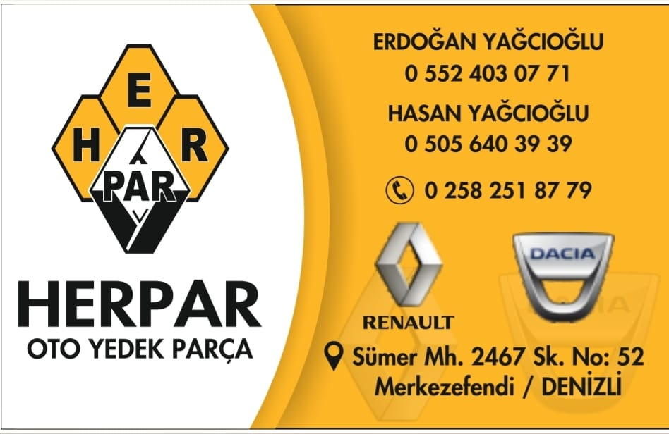 | ERDOĞAN YAĞCIOĞLU | ERDOĞAN YAĞCIOĞLU | OTOMOTİV | OTO YEDEK PARÇA | 0552 403 07 71
3E İNŞAAT |  | EREN ÇOMAK | HÜSEYİN EREN ÇOMAK | İNŞAAT | İNŞAAT UYGULAMA TAAHHÜT İŞLERİ | 0507 333 36 81
 |  | İLHAN ABAŞ | İLHAN ABAŞ | ELEKTRİK - ELEKTRONİK | GÖRÜNTÜ CİHAZLARI - TV - UYDU CİHAZ SATIŞ VE SERVİS | 0535 725 07 68
 |  | İSMAİL KARATEKE | İSMAİL KARATEKE | HİZMET - GAYRİMENKUL | KANTİN-KAFE İŞLETMESİ - EMLAT DANIŞMANLIĞI | 0535 204 98 93
İKİLER SİGORTA |  | MAZLUM DEMİR SİGORTACI |  | HİZMET | SİGORTA ARACILIK HİZMETİ | 0533 934 29 98 |  | mazlumdemir@ikilergrup.com
 |  | OSMAN SERTER | OSMAN SERTER | TEKSTİL | KUMAŞ TOPTAN PERAKENDE SATIŞ | 0533 240 08 62
 |  | ÖZER AYDIN | ÖZER AYDIN | İNŞAAT | DOĞALGAZ PROJE HİZMETLERİ - İNŞAAT TAAHHÜT İŞLERİ | 0535 630 38 07
OSES ÇİĞKÖFTE |  | RESUL TAŞDEMİR | RESUL TAŞDEMİR | GIDA | ÇİĞKÖFTE DÜKKANI İŞLETMECİLİĞİ VE BÖLGE BAYİLİK YÖNETİCİLİĞİ | 0530 118 95 49
HASRET TELEKOM |  | SADIK ARMAĞAN | SADIK ARMAĞAN | TELEKOMİNİKASYON | toptan kontrol tl yükleme,toptan fatura ödeme,toplu sms sistemleri | 0545 468 84 68 | www.hasretonline.com | hasretfaftura20@gmail.com
 |  | SALİH UĞUR | SALİH UĞUR |  |  | 0532 551 98 31
STS ROBOTICS |  | SELAHATTİN ÖZDER | SELAHATTİN ÖZDER | ENDÜSTRİYEL SANAYİ | ROBOT KOL OTOMASYON HİZMETLERİ | 0551 386 12 34 | www.stsrobotics.com | info@stsrobotics.com
KASAPOĞULU MOBİLYA |  | SELMAN ÖNEM | SELMAN ÖNEM | MOBİLYA | KAPI MUTFAK BANYO YAPIMI YAPILIYOR | 0532 521 07 74
PEKER OTOMOTİV |  | SERDAR PEKER | SERDAR PEKER | OTOMOTİV | OTO GALERİ | 0545 880 69 89
BLL ŞİRKETİ |  | SÜLEYMAN BİLAL BLL | SÜLEYMAN BİLAL | GERİ DÖNÜŞÜM | plastik kimyasal geri dönüşüm | 0544 733 73 31 | www.bilalvaril.com | İnfo@bilalvaril.com
GÖKDEMİR ELEKTRONİK |  | TAYFUN GÖKDEMİR | TAYFUN GÖKDEMİR |  |  | 0533 464 91 66
 |  | UĞUR ÇETİN | UĞUR ÇETİN | ELEKTRİK - ELEKTRONİK | MAKİNELERİN ELEKTRONİK DEVRELERİNİN KURULUM VE TAMİRATI | 0533 964 63 82
BAŞER HUKUK BÜROSU |  | VAHİD SUAD BAŞER | VAHİD SUAD BAŞER | HİZMET | AVUKAT | 0554 546 07 53
BİRNET BİLİŞİM |  | YUŞA ŞENLİK | YUŞA ŞENLİK | TEK SEKTÖR | BİLİŞİM,GÜVENLİK SİSTEMLERİ,TOPTAN VE PERAKENDE | 0551 160 44 44 | www.e-bir-net-.com | YUSA1289@HOTMAİL.COM
FERİŞTAH YÖNETİM |  | AHMET KANMAZ | AHMET ÖZGÜR KANMAZ | HİZMET | APARTMAN YÖNETİMİ - PEZYAJ HİZMETLERİ | 0544 296 27 64
ARAPOĞLU MİNARECİLİK |  | ALİ POSLU | ALİ POSLU | İNŞAAT | CAMİ MİNARE HİZMETLERİ | 0531 894 91 59 | www.arapogluminarecilik.com
EREN VİNÇ | 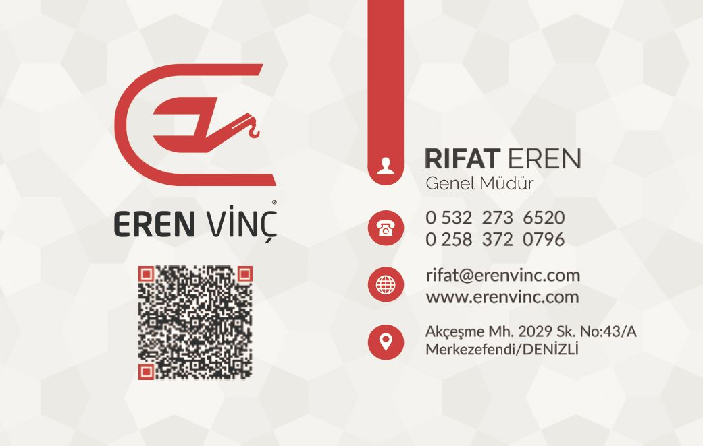 | RIFAT EREN | RİFAT EREN | HİZMET | VİNÇ - FORKLİFT - MANLİFT KİRALAMA HİZMETLERİ, VİNÇ TAMİR VE İMALATI | 0532 273 65 20 | www.erenvinc.com | rifat@erenvinc.com
HİDROEREN |  | SALİH EREN | SALİH EREN | SANAYİ |  |  | www.hidroeren.com
 |  |  | FARUK KARADAĞ | SANAYİ
 |  |  | OSMAN EREN
NURAYSAN ASANSÖR |  | MUHAMMED CİRİT | MUHAMMET CİRİT | SANAYİ | ASANSÖR KURULUM BAKIM VE REVİZYON | 5345154405 | nuraysanasansör.com | nuraysanasansör@yahoo.com
ELİT AİRBAG |  | İSA KURU | İSA KURU | SANAYİ | AİRBAG TAMİRİ | 0544 688 19 88
ALİMUNAL ALİMİNYUM |  | HASAN HARKTI | HASAN HARKTI | SANAYİ | ALİMİNYUM CEPHE GİYDİRME | 0535 443 2475 | aliminalaliminyum.com.tr | hasan@aliminyum.com.tr
ÖZBAY SEBZE MEYVE |  | HÜSEYİN BAYINDIR | HÜSEYİN BAYINDIR | GIDA | YAŞ SEBZE MEYVE TEDARİĞİ | 0532 658 89 30 |  | ozbaykomisyonevi@hotmail.com
 |  | HÜSEYİN ÖZDEMİR |  |  |  | 0532 680 80 59
KARTOP ÇUVAL |  | İBRAHİM KARTOP | İBRAHİM KARTOP | İMALAT | ÇUVAL İMALATI | 0507 958 23 28 |  | i.kartop@hotmail.com
 |  | KEMAL TÜRK | KEMAL TÜRK |  |  | 0507 723 05 97
SEMARKAND |  | MUSTAFA GÜLTEN | MUSTAFA GÜLTEN | İMALAT | NAKIŞ GIDA | 0532 341 71 87
EMEL BUTİK |  | ÖMER HAZER | ÖMER HAZER | GİYİM | BAYAN GİYİM KONFEKSİYON | 0507 821 30 44
RADYAL İNŞAAT |  | ÖZER AYDIN | ÖZER AYDIN | İNŞAAT | İNŞAAT MÜTEAHHİTLİK HİZMETLERİ | 0535 630 38 07 | radyal.com.tr | ozeraydin@gmail.com
HUZUR YAPI MALZEMELERİ |  | SEÇKİN KESMEZ | SEÇKİN KESMEZ | İMALAT | YAPIŞTIRICI İMALATI | 0553 746 74 02
STS ROBOTICS |  | SERHAT BEYRU | SERHAT BEYRU |  |  | 0506 300 79 57
COTON RAYS |  | ÜMİT KIRBOĞA | ÜMİT KIRBOĞA | TEKSTİL | EV TEKSTİLİ ÜRÜNLERİ | 0507 158 16 19 |  | krb_2171789@hotmail.com
EMEL BUTİK |  | MURAT HAZER | MURAT HAZER | TİCARET | BAYAN GİYİM KONFEKSİYON | 0535 495 01 58 |  | butik-emel@hotmail.com
ÇOBANOĞLU PANEL |  | CENGİZ ÇOBAN | CENGİZ ÇOBAN | ÜRETİM | GÜNEŞ PANELİYLE ELEKTRİK ÜRETİMİ | 0533 094 20 92
AŞCI |  | İBRAHİM ALTUNER | İBRAHİM ALTUNER | YEMEK | CATRING HİZMETLERİ | 0532 317 49 41

 |  |  | TAYFUN GÖKDEMİR

